IL-10
2.439 | 0.171 | 0.384 | 0.171 | 0.165 | 0.164 | 0.237 | 0.164 | 0.164 | 0.164 | 0.187 | 0.178
1.574 | 0.22 | 0.304 | 0.186 | 0.164 | 0.165 | 0.214 | 0.168 | 0.257 | 0.164 | 0.421 | 0.209
0.976 | 0.302 | 0.431 | 0.191 | 0.186 | 0.164 | 0.163 | 0.163 | 0.225 | 0.167 | 0.188 | 0.192
0.452 | 0.286 | 0.394 | 0.107 | 0.158 | 0.171 | 0.236 | 0.152 | 0.232 | 0.162 | 0.187 | 0.177
0.269 | 0.193 | 0.264 | 0.109 | 0.171 | 0.164 | 0.269 | 0.207 | 0.249 | 0.169 | 0.198 | 0.198
0.182 | 0.106 | 0.295 | 0.106 | 0.159 | 0.164 | 0.241 | 0.168 | 0.263 | 0.159 | 0.164 | 0.176
0.123 | 0.278 | 0.228 | 0.175 | 0.162 | 0.191 | 0.225 | 0.164 | 0.225 | 0.169 | 0.169
0.069 | 0.479 | 0.0166 | 0.165 | 0.161 | 0.181 | 0.157 | 0.218 | 0.162 | 0.172 | 0.173

IL-10
 | abs | abs-blank | expected | result
std1 | 2.439 | 2.37 | 2000 | 1991.554253
std2 | 1.574 | 1.505 | 1000 | 1018.4173593
std3 | 0.976 | 0.907 | 500 | 517.45814413
std4 | 0.452 | 0.383 | 250 | 193.94195893
std5 | 0.269 | 0.2 | 125 | 106.3648
std6 | 0.182 | 0.113 | 62.5 | 69.34248853
std7 | 0.123 | 0.054 | 31.25 | 45.92693492
blank | 0.069 | 0 | 0

 |  |  |  |  |  |  |  |  | concentratıon (pg/ml)

Numune | absorbans | abs-blank | result
A-1 | 0.171 | 0.102 | 64.87319348
A-2 | 0.22 | 0.151 | 85.14751237
A-3 | 0.302 | 0.233 | 121.18537093
A-4 | 0.286 | 0.217 | 113.94622693
A-5 | 0.193 | 0.124 | 73.85930512
A-6 | 0.106 | 0.037 | 39.43379053
A-7 | 0.278 | 0.209 | 110.36435797
B-1 | 0.479 | 0.41 | 207.976597
B-2 | 0.384 | 0.315 | 159.86401325
B-3 | 0.304 | 0.235 | 122.09733325
B-4 | 0.431 | 0.362 | 183.22407028
B-5 | 0.394 | 0.325 | 164.76158125
B-6 | 0.264 | 0.195 | 104.15656925
B-7 | 0.295 | 0.226 | 118.00587412
B-8 | 0.228 | 0.159 | 88.54714997
C-1 | 0.166 | 0.097 | 62.85740533
C-2 | 0.171 | 0.102 | 64.87319348
C-3 | 0.186 | 0.117 | 70.97946893
C-4 | 0.191 | 0.122 | 73.03453108
C-5 | 0.107 | 0.038 | 39.81259828
C-6 | 0.109 | 0.04 | 40.571392
C-7 | 0.106 | 0.037 | 39.43379053
D-1 | 0.175 | 0.106 | 66.49289332
D-2 | 0.165 | 0.096 | 62.45542592
D-3 | 0.165 | 0.096 | 62.45542592
D-4 | 0.164 | 0.095 | 62.05383925
D-5 | 0.186 | 0.117 | 70.97946893
D-6 | 0.158 | 0.089 | 59.65256677
D-7 | 0.171 | 0.102 | 64.87319348
D-8 | 0.159 | 0.09 | 60.051797
E-1 | 0.162 | 0.093 | 61.25184413
E-2 | 0.161 | 0.092 | 60.85143568
E-3 | 0.164 | 0.095 | 62.05383925
E-4 | 0.165 | 0.096 | 62.45542592
E-5 | 0.164 | 0.095 | 62.05383925
E-6 | 0.171 | 0.102 | 64.87319348
E-7 | 0.164 | 0.095 | 62.05383925
E-8 | 0.164 | 0.095 | 62.05383925
F-1 | 0.191 | 0.122 | 73.03453108
F-2 | 0.181 | 0.112 | 68.93422528
F-3 | 0.237 | 0.168 | 92.40178688
F-4 | 0.214 | 0.145 | 82.61427925
F-5 | 0.163 | 0.094 | 61.65264532
F-6 | 0.236 | 0.167 | 91.97192293
F-7 | 0.269 | 0.2 | 106.3648
F-8 | 0.241 | 0.172 | 94.12517008
F-9 | 0.225 | 0.156 | 87.26934032
H-1 | 0.157 | 0.088 | 59.25372928
H-2 | 0.164 | 0.095 | 62.05383925
H-3 | 0.168 | 0.099 | 63.66254237
H-4 | 0.163 | 0.094 | 61.65264532
H-5 | 0.152 | 0.083 | 57.26543293
H-6 | 0.207 | 0.138 | 79.67671028
H-7 | 0.168 | 0.099 | 63.66254237
H-8 | 0.164 | 0.095 | 62.05383925
I-1 | 0.218 | 0.149 | 84.30153037
I-2 | 0.164 | 0.095 | 62.05383925
I-3 | 0.257 | 0.188 | 101.08154128
I-4 | 0.225 | 0.156 | 87.26934032
I-5 | 0.232 | 0.163 | 90.25639453
I-6 | 0.249 | 0.18 | 97.590788
I-7 | 0.263 | 0.194 | 103.71610132
I-8 | 0.225 | 0.156 | 87.26934032
P-1 | 0.162 | 0.093 | 61.25184413
P-2 | 0.164 | 0.095 | 62.05383925
P-3 | 0.164 | 0.095 | 62.05383925
P-4 | 0.167 | 0.098 | 63.25977748
P-5 | 0.162 | 0.093 | 61.25184413
P-6 | 0.169 | 0.1 | 64.0657
P-7 | 0.159 | 0.09 | 60.051797
P-8 | 0.169 | 0.1 | 64.0657
K-1 | 0.172 | 0.103 | 65.27752933
K-2 | 0.187 | 0.118 | 71.38969588
K-3 | 0.421 | 0.352 | 178.18118848
K-4 | 0.188 | 0.119 | 71.80031557
K-5 | 0.187 | 0.118 | 71.38969588
K-6 | 0.198 | 0.129 | 75.92811317
K-7 | 0.164 | 0.095 | 62.05383925
K-8 | 0.169 | 0.1 | 64.0657
BT-1 | 0.173 | 0.104 | 65.68225792
BT-2 | 0.178 | 0.109 | 67.71179197
BT-3 | 0.209 | 0.14 | 80.514052
BT-4 | 0.192 | 0.123 | 73.44672173
BT-5 | 0.177 | 0.108 | 67.30509968
BT-6 | 0.198 | 0.129 | 75.92811317
BT-7 | 0.176 | 0.107 | 66.89880013

TNFA
2.435 | 0.187 | 0.204 | 0.204 | 0.188 | 0.19 | 0.189 | 0.189 | 0.276 | 0.181 | 0.187 | 0.2
1.648 | 0.198 | 0.197 | 0.164 | 0.151 | 0.15 | 0.224 | 0.157 | 0.187 | 0.143 | 0.212 | 0.162
0.955 | 0.192 | 0.177 | 0.181 | 0.19 | 0.187 | 0.196 | 0.166 | 0.237 | 0.161 | 0.221 | 0.218
0.547 | 0.224 | 0.178 | 0.171 | 0.164 | 0.14 | 0.264 | 0.157 | 0.157 | 0.187 | 0.161 | 0.198
0.332 | 0.153 | 0.201 | 0.212 | 0.159 | 0.134 | 0.212 | 0.154 | 0.153 | 0.195 | 0.226 | 0.171
0.192 | 0.181 | 0.204 | 0.181 | 0.161 | 0.169 | 0.242 | 0.161 | 0.223 | 0.185 | 0.186 | 0.185
0.135 | 0.204 | 0.179 | 0.209 | 0.175 | 0.187 | 0.245 | 0.165 | 0.269 | 0.328 | 0.163
0.072 | 0.177 | 0.181 | 0.172 | 0.204 | 0.201 | 0.162 | 0.159 | 0.294 | 0.283 | 0.182

TNF-ALFA
2.363 | 5000
1.576 | 2500
0.883 | 1250
0.475 | 625
0.26 | 312.5
0.12 | 156.25
0.063 | 78.13
0 | 0
 | abs | abs-blank | expected | result
std1 | 2.435 | 2.363 | 5000 | 4950.5269003
std2 | 1.648 | 1.576 | 2500 | 2643.3924464
std3 | 0.955 | 0.883 | 1250 | 1170.9518884
std4 | 0.547 | 0.475 | 625 | 548.94621875
std5 | 0.332 | 0.26 | 312.5 | 294.19374
std6 | 0.192 | 0.12 | 156.25 | 155.40236
std7 | 0.135 | 0.063 | 78.13 | 105.01593035
blank | 0.072 | 0 | 0

 |  |  |  |  |  |  |  |  | concentratıon (pg(ml)

Numune | absorbans | abs-blank | result
A-1 | 0.187 | 0.115 | 150.84075875
A-2 | 0.198 | 0.126 | 160.9122614
A-3 | 0.192 | 0.12 | 155.40236
A-4 | 0.224 | 0.152 | 185.2420656
A-5 | 0.153 | 0.081 | 120.54473915
A-6 | 0.181 | 0.109 | 145.40281715
A-7 | 0.204 | 0.132 | 166.4614136
B-1 | 0.177 | 0.105 | 141.79932875
B-2 | 0.204 | 0.132 | 166.4614136
B-3 | 0.197 | 0.125 | 159.99121875
B-4 | 0.177 | 0.105 | 141.79932875
B-5 | 0.178 | 0.106 | 142.6985654
B-6 | 0.201 | 0.129 | 163.68193115
B-7 | 0.204 | 0.132 | 166.4614136
B-8 | 0.179 | 0.107 | 143.59889235
C-1 | 0.181 | 0.109 | 145.40281715
C-2 | 0.204 | 0.132 | 166.4614136
C-3 | 0.164 | 0.092 | 130.2084696
C-4 | 0.181 | 0.109 | 145.40281715
C-5 | 0.171 | 0.099 | 136.42680515
C-6 | 0.212 | 0.14 | 173.92134
C-7 | 0.181 | 0.109 | 145.40281715
D-1 | 0.209 | 0.137 | 171.11569035
D-2 | 0.172 | 0.1 | 137.3195
D-3 | 0.188 | 0.116 | 151.7508984
D-4 | 0.151 | 0.079 | 118.80187115
D-5 | 0.19 | 0.118 | 153.5744486
D-6 | 0.164 | 0.092 | 130.2084696
D-7 | 0.159 | 0.087 | 125.79951035
D-8 | 0.161 | 0.089 | 127.55982315
E-1 | 0.175 | 0.103 | 140.00412635
E-2 | 0.204 | 0.132 | 166.4614136
E-3 | 0.19 | 0.118 | 153.5744486
E-4 | 0.15 | 0.078 | 117.9320726
E-5 | 0.187 | 0.115 | 150.84075875
E-6 | 0.14 | 0.068 | 109.2940536
E-7 | 0.134 | 0.062 | 104.1635766
E-8 | 0.169 | 0.097 | 134.64468635
F-1 | 0.187 | 0.115 | 150.84075875
F-2 | 0.201 | 0.129 | 163.68193115
F-3 | 0.189 | 0.117 | 152.66212835
F-4 | 0.224 | 0.152 | 185.2420656
F-5 | 0.196 | 0.124 | 159.0712664
F-6 | 0.264 | 0.192 | 224.1117296
F-7 | 0.212 | 0.14 | 173.92134
F-8 | 0.242 | 0.17 | 202.517535
F-9 | 0.245 | 0.173 | 205.43112435
H-1 | 0.162 | 0.09 | 128.441615
H-2 | 0.189 | 0.117 | 152.66212835
H-3 | 0.157 | 0.085 | 124.04355875
H-4 | 0.166 | 0.094 | 131.9796854
H-5 | 0.157 | 0.085 | 124.04355875
H-6 | 0.154 | 0.082 | 121.4178086
H-7 | 0.161 | 0.089 | 127.55982315
H-8 | 0.165 | 0.093 | 131.09353235
I-1 | 0.159 | 0.087 | 125.79951035
I-2 | 0.276 | 0.204 | 236.1128024
I-3 | 0.187 | 0.115 | 150.84075875
I-4 | 0.237 | 0.165 | 197.68335875
I-5 | 0.157 | 0.085 | 124.04355875
I-6 | 0.153 | 0.081 | 120.54473915
I-7 | 0.223 | 0.151 | 184.29267515
I-8 | 0.269 | 0.197 | 229.09309635
P-1 | 0.294 | 0.222 | 254.4087926
P-2 | 0.181 | 0.109 | 145.40281715
P-3 | 0.143 | 0.071 | 111.87401115
P-4 | 0.161 | 0.089 | 127.55982315
P-5 | 0.187 | 0.115 | 150.84075875
P-6 | 0.195 | 0.123 | 158.15240435
P-7 | 0.185 | 0.113 | 149.02375035
P-8 | 0.328 | 0.256 | 289.9317104
K-1 | 0.283 | 0.211 | 243.18593315
K-2 | 0.187 | 0.115 | 150.84075875
K-3 | 0.212 | 0.14 | 173.92134
K-4 | 0.221 | 0.149 | 182.39716515
K-5 | 0.161 | 0.089 | 127.55982315
K-6 | 0.226 | 0.154 | 187.1441174
K-7 | 0.186 | 0.114 | 149.9317094
K-8 | 0.163 | 0.091 | 129.32449715
BT-1 | 0.182 | 0.11 | 146.306415
BT-2 | 0.2 | 0.128 | 162.7576176
BT-3 | 0.162 | 0.09 | 128.441615
BT-4 | 0.218 | 0.146 | 179.5620774
BT-5 | 0.198 | 0.126 | 160.9122614
BT-6 | 0.171 | 0.099 | 136.42680515
BT-7 | 0.185 | 0.113 | 149.02375035

AST-ALT
Numune Adı | AST (U/L) | ALT (U/L) | NOT
A-1 | 164 | 79
A-2 | 139 | 75 |  | Kullanılan cihaz: Mindray marka BS400 model tam otomatik biyokimya cihazı
A-3 | 173 | 76 |  | ALT: Alanin aminotransferaz
A-4 | 112 | 63 |  | AST: Aspartat aminotransferaz
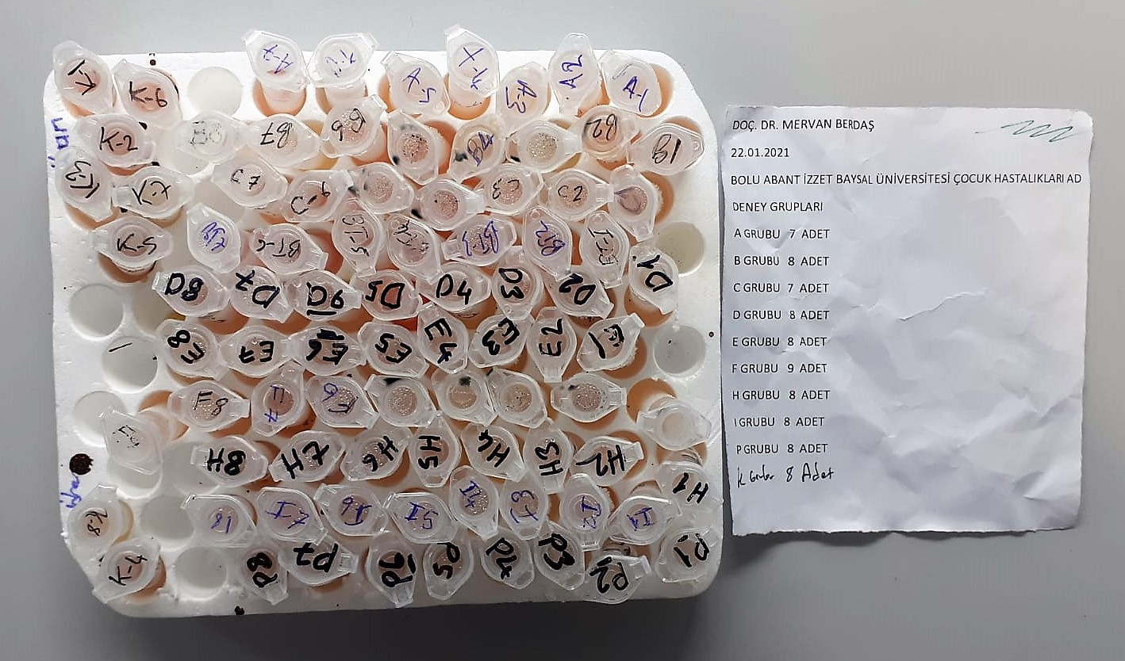
A-5 | 150 | 65
A-6 | 148 | 72
A-7 | 200 | 79
B-1 | 360 | 178
B-2 | 262 | 82
B-3 | 195 | 90
B-4 | 188 | 74
B-5 | 204 | 94 | hemolizli
B-6 | 256 | 153 | hemolizli
B-7 | 208 | 78
B-8 | 173 | 72
C-1 | 113 | 57
C-2 | 108 | 72
C-3 | 126 | 50
C-4 | 231 | 133 | hemolizli
C-5 | 112 | 49 | hemolizli
C-6 | 212 | 77
C-7 | 191 | 85
D-1 | 124 | 95
D-2 | 146 | 54
D-3 | 167 | 56
D-4 | 155 | 58
D-5 | 157 | 50 | hemolizli
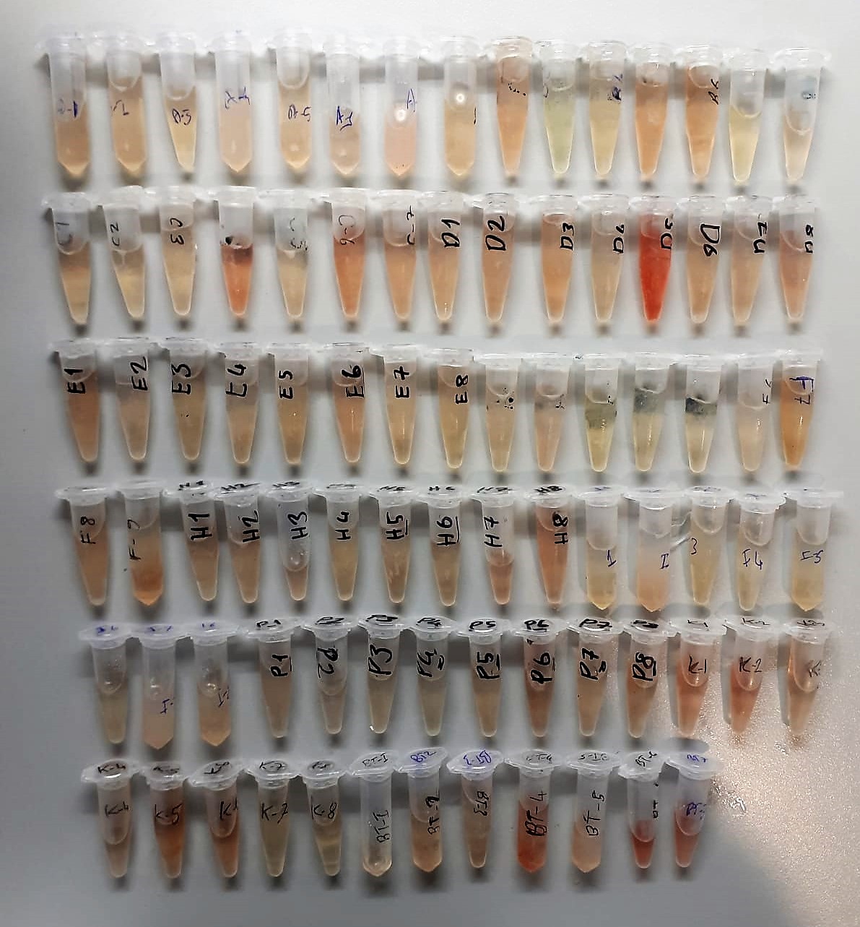
D-6 | 128 | 44
D-7 | 106 | 49
D-8 | 109 | 51
E-1 | 142 | 64
E-2 | 107 | 42
E-3 | 137 | 58
E-4 | 141 | 60
E-5 | 116 | 81
E-6 | 106 | 55
E-7 | 175 | 117
E-8 | 142 | 52
F-1 | 263 | 135
F-2 | 146 | 82
F-3 | 128 | 79
F-4 | 112 | 69
F-5 | 199 | 156
F-6 | 162 | 95
F-7 | 191 | 92
F-8 | 118 | 56
F-9 | 161 | 67
H-1 | 132 | 65
H-2 | 118 | 68
H-3 | 139 | 43
H-4 | 91 | 45
H-5 | 189 | 69
H-6 | 107 | 56
H-7 | 188 | 55
H-8 | 135 | 62 | hemolizli
I-1 | 112 | 72
I-2 | 164 | 94
I-3 | 171 | 80
I-4 | 121 | 62
I-5 | 253 | 187
I-6 | 156 | 77
I-7 | 145 | 58
I-8 | 183 | 85
P-1 | 136 | 62
P-2 | 163 | 81
P-3 | 123 | 62
P-4 | 142 | 55
P-5 | 130 | 61
P-6 | 193 | 79
P-7 | 178 | 61
P-8 | 216 | 79
K-1 | 204 | 76 | hemolizli
K-2 | 204 | 74 | hemolizli
K-3 | 159 | 86
K-4 | 165 | 94
K-5 | 193 | 84 | hemolizli
K-6 | 198 | 87 | hemolizli
K-7 | 173 | 75
K-8 | 155 | 63
BT-1 | 132 | 64
BT-2 | 118 | 72
BT-3 | 149 | 58
BT-4 | 241 | 127 | hemolizli
BT-5 | 132 | 51
BT-6 | 322 | 87 | hemolizli
BT-7 | 248 | 56 | hemolizli

